极致云平台
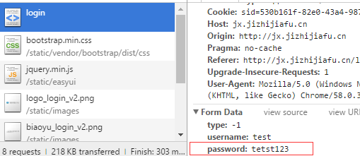
URL | 模块 | bug描述 | 截图
http://jx.jizhijiafu.cn/login | 登录 | 登录密码未加密

官网
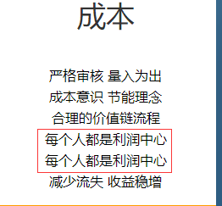
URL | 模块 | bug描述
http://www.jizhijiafu.cn/index.html | 首页-成本 | 文字重复

